Лист2
1. Приведите финансовый поток
CF = {(600; 0), (250; 1), (350; 2), (600; 3)}
к моменту времени t = 3 при ставке 9%. (Ответ: 2055,54)

t= | 3
i= | 9%
tk | pk
0 | 600 | 1.295029 | 777.0174
1 | 250 | 1.1881 | 297.025
2 | 350 | 1.09 | 381.5
3 | 600 | 1 | 600

S(3)= | 2055.5424

2. Пусть процентная ставка потока платежей CF= {(−2500; 0), (2000; 2), (3000; 4)} составляет 10%. Найдите приведенную стоимость и наращенную величину этого потока. (Ответ: 1201,93)

i= | 10% | t= | 0
tk | pk
0 | -2500 | 1
2 | 2000 | 0.82644628099
4 | 3000 | 0.68301345537
 | S(0)= | 1201.9329281
 | S(4)= | 1759.75

3. Вычислите средний срок финансового потока CF = {(100; 0), (200; 1), (400; 2), (100; 3)} (Ответ: 1,625)

tk | pk
0 | 100
1 | 200
2 | 400
3 | 100

t= | 1.625

4. Найдите внутреннюю норму доходности IRR потока платежей CF = {(−7200; 0), (1000; 1), (10000; 2)} (Ответ: 25%)

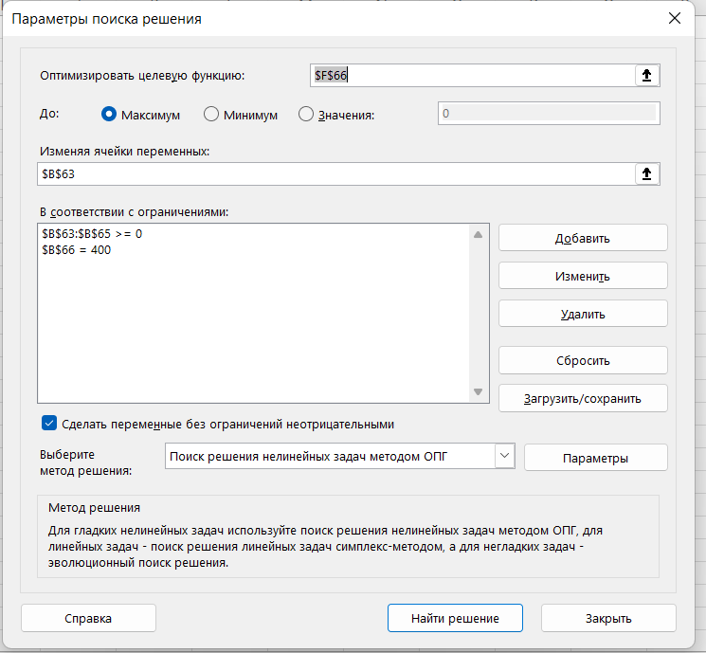
0 | -7200
1 | 1000
2 | 10000 |  | x=1/(1+i)

 |  | 100x^2+10x-72=0
 |  | d= | 170
 |  | x= | 0.8
 |  | i= | 25% | 25%

5. На ближайшие 3 года сумма обязательств Арсения перед Дмитрием составляет 400 млн у.е., которые ему разрешается погасить не более чем за 3 раза. Согласно договоренности, платежи могут производиться только в конце года, и последняя выплата втрое превышает первую. Годовая ставка доходности от взятых взаймы денег равна 10%. Арсений пытается найти наиболее выгодный для себя вариант предстоящих ему перечислений. Найти эту оптимальную последовательность выплат. (Ответ: {100;0;300})

всего | 400
i= | 10%
1 | 100 |  |  | доход | 40
2 | 0 |  |  |  | 30
3 | 300 |  |  |  | 30
 | 400 |  |  |  | 100

6. На сколько процентов изменятся современная и наращенная величины пятилетней годовой ренты постнумерандо при увеличении годовой процентной ставки с 10% до 11%? (Ответ: увеличилась на 2,01%)

i= | 10%
i2= | 11%

a= | 3.7907867694 |  | s= | 6.1051
a2= | 3.6958970176 |  | S= | 6.22780141
 |  |  |  | 2.010%

7. На сколько процентов изменятся современная и наращенная величины пятилетней годовой ренты постнумерандо с процентной ставкой 10% годовых при уменьшении срока ренты с пяти лет до четырех? (Ответ: уменьшится на 23,98%)

i= | 10% | n= | 4
 |  |  | 5

a4 | 3.1698654463 |  | s4 | 4.641
a5 | 3.7907867694 |  | s5 | 6.1051
 | 0.16379748079 |  |  | 23.982%

8. Какую сумму должен отец вложить сегодня на накопительный вклад при ставке 8% годовых, чтобы обеспечить сыну ежегодные выплаты в начале каждого учебного года в размере 1000 у.е. в течение четырех лет обучения в колледже? (Ответ: 𝐴2 = 1000 ∙ a(4; 0,08) ∙ 1,08 = 3312,13)

R= | 1000
i= | 8%
n= | 4
a= | 3312.12684

9. Участок сдан в аренду на 10 лет. Арендная плата будет осуществляться ежегодно по схеме постнумерандо (выплаты в конце периода) на следующих условиях: первые 6 лет по - 10 млн руб., а в оставшиеся 4 года - по 11 млн руб. Оцените приведенную стоимость этого договора, если процентная ставка, используемая аналитиком, равна 15%.(Ответ: Сумма двух аннуитетов: с платежом 10 в течение 10-ти лет и начиная с 7-го года по 11 в течение 4-х лет; 𝐴 = 10 ∙ a(6; 0,15) + 11 ∙ a(4; 0,15) ∙ (1 + 0,15) −6 ≈ 51421972,19)

n1= | 6
R1= | 10000000
n2= | 4
R2= | 11000000
i= | 15%
A1-6= | 37844826.939
A7-10= | 13577145.251
A= | 51,421,972.19 ₽

10. Предполагается, что станок будет служить 3 года, принося ежегодный доход в 2000 долл. Его остаточная стоимость к концу 3-го года составит 6000 долл. В качестве альтернативы потенциальный покупатель станка рассматривает вложение денег на депозит под ставку 8% годовых. Определите верхний предел цены для покупателя станка, считая, что в конце срока эксплуатации станок будет продан по его остаточной стоимости. (Ответ: Верхний предел цены Р должен совпадать с ценой станка, уравнивающей выгодность рассматриваемых альтернатив, т.е. являться современным эквивалентом потока доходов CF = {(2000; 1), (2000; 2), (2000 + 6000; 3)} при ставке 8%. Отсюда получим, что P = 2000 ∙ a(3; 0,08) + 6000 ∙ 1,08−3 ≈ 9917,19)

n= | 3
R= | 2000
станок= | 6000
i= | 8%
A= | 9917.1874206

11. В ходе судебного заседания выяснилось, что г-н Плюшкин недоплачивал налогов 100 руб. ежемесячно. Налоговая инспекция собирается взыскать налоги, недоплаченные за последние 2 года, вместе с процентами (5% ежемесячно). Какую сумму должен заплатить г-н Плюшкин? (Ответ: 𝑆 = 100 ∙ 1,0524−10,6 ≈ 4450,2)

R= | 100
i(мес)= | 5%
n= | 24
S= | 4450.1998874

12. Определите годовую ставку сложных процентов, если наращенная величина месячной ренты постнумерандо увеличится в 1,0234 раза при начислении платежей в начале периода. (Ответ: )

p= | 12
m= | 12
S(пре)/S(пост)=1,0234
i-?
S(пост)
S(пре)=S(пост)* (1+i/m)^(m/p)
1+i/m=1,0234
i=0,0234*m
i= | 28.08%

13. Заем величиной 12 000, взятый на 6 лет под 9,0% годовых, погашается ежегодными равными выплатами. Найдите размер выплат. (Ответ: 2657,04)

A= | 12000
n= | 6
i= | 9%
R= | 2675.0373995

14. Студент получил кредит на пятилетнее обучение в вузе в размере 10 000 долл. под 2% годовых. Он обязуется выплачивать 16% от годовой зарплаты 10 000 долл. Через сколько лет после окончания вуза он выплатит кредит? (Ответ: приблизительно 7,5 лет)

a= | 10000
i= | 2%
R= | 1600
10000*(1+2%)^5=1600*(1-(1+2%)^-n)/2%*
0.8619898996 | =(1,02)^-n
(1,02)^n= | 1.1601064009
n= | 7.4995970771

15. Лена следует тенденциям моды, поэтому покупает себе каждый сезон новую сумку. Ее мама любит классику и предпочитает дорогие кожаные сумки, которые носит в среднем в течение 4-х лет. На новый год папа дал жене и дочери по 200 долл. на обновки. Определите: а) на сколько сезонов хватит Лене этих денег, если она будет каждый год приобретать по сумке стоимостью 50 долл., а остаток хранить на банковском счете с годовой процентной ставкой 12,6%; б) по какой максимальной цене может покупать сумки Лена, чтобы они с мамой «износили» свои сумки в одно и то же время. (Ответ: a) 200 ∙ 1,126 n = 50 ∙ (1,126𝑛 − 1)/0,126; n=[5,908596]=5; б) 200 ∙ 1,1264 = R ∙ (1,1264 − 1)/0,126; R≈ 66,68.)

a) | R= | 50
 | i= | 12.60%
 | n-?
 | A= | 200
 | 200=50*(1-(1+12,6%)^-n)/12,6%
 | 2.0161290323 | =1,126^n
 | n= | 5.9085726284
 | хватит на 5 лет, на 6 год не хватит

б) | A= | 200
 | n= | 4
 | i= | 12.60%
 | R= | 66.680829302

